Hoja2
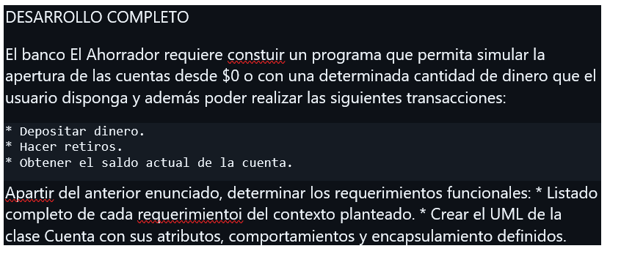
REQUERIMIENTOS
Crear cuenta con saldo 0 (automatico)
crear cuenta con saldo (ingresado por el usuario) | si saldo ingresado por usuario es < 0 retornar un mensaje (el valor ingresado es nulo y volvera al inicio) | el limite de ingreso a una cuenta sera de 10 millones si se coloca un saldo mas grande procedera a botar (el saldo solicitado supera el tope de nuestro banco por movimiento 10.000.000) esto aplicara como monto de retiros y consignaciones
retirar saldo de la cuenta anterior | el usuario podra retirar x cantidad de dinero siempre y cuando se cumpla las siguientes condiciones: (que saldo > retiro, retiro>0)
obtener el saldo de la cuenta | no tiene restricciones simplemente se imprime saldo

